土石方工程量
土地平整量 | 24696.0025 | m2 | 块1面积 | 6547.0825 | 块2面积 | 13661.88 | 块3面积 | 4487.04 |  | 土方工程施工工程量
 |  |  |  |  |  |  |  |  |  | 施工类型 | 单元过程 | 使用机械 | 单位工程台班数 | 台班数 | 单位 | 碳排放量(tCO2)
 |  |  |  |  |  |  |  |  |  | 土石方工程 | 土地平整 | 75kW履带式推土机 柴油消耗 | 0.15 | 37.04400375 | 台班 | 6.3505105222
地下一层楼板下垫层 | 2950 |  |  |  |  |  |  |  |  |  | 挖基础土方 | 75kW履带式推土机 柴油消耗 | 0.002 | 49.532659425 | 台班 | 8.4914599672
地下一层侧厚度 | 2000 |  |  |  |  |  |  |  |  |  |  | 1m3履带式单斗液压挖掘机 | 0.018 | 445.79393483 | 台班 | 85.215182326
地下一层楼板厚度 | 800 |  |  |  |  |  |  |  |  |  |  | 普工 | 0.62 | 15355.124422 | 日工
地下一层底层标高 | 3900 |  |  |  |  |  |  |  |  |  |  | 15t自装自卸汽车 | 0.058 | 1436.4471233 | 台班 | 247.29836668
地下一层面积 | 9963.1825 |  |  |  |  |  |  |  |  |  | 土方回填 | 钢轮内燃压路机15t | 0.02 | 169.58182725 | 台班 | 22.09961721
地下一层基坑深度 | 12135.6125 |  |  |  |  |  |  |  |  |  |  | 75kW履带式推土机 柴油消耗 | 0.002 | 16.958182725 | 台班 | 2.9071673396
地下一层建筑物体积 | 61710.9825 | m3 |  |  |  |  |  |  |  |  |  | 洒水车4000L | 0.008 | 67.8327309 | 台班 | 5.873875065
3.9基坑土方量 | 105711.00863 | m3 |  |  | 土方开挖总量 | 247663.29713 |  |  |  |  |  |  |  |  |  | 278.1790263

地下二层楼板下垫层 | 2950 |  |  |  | 土方回填量 | 84790.913625
地下二层侧厚度 | 4250
地下二层楼板厚度 | 800
地下二层底层标高 | 9300
地下二层面积 | 10877.57
地下二层基坑深度 | 13050
地下二层建筑体积 | 101161.401
9.3基坑土方量 | 141952.2885 | m3

 |  |  |  |  |  |  |  |  | 5610.2625

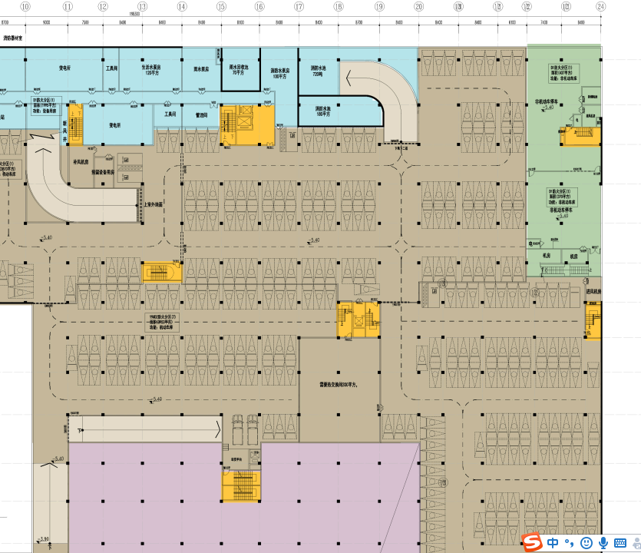

 |  |  |  |  |  |  |  |  | 13227.48

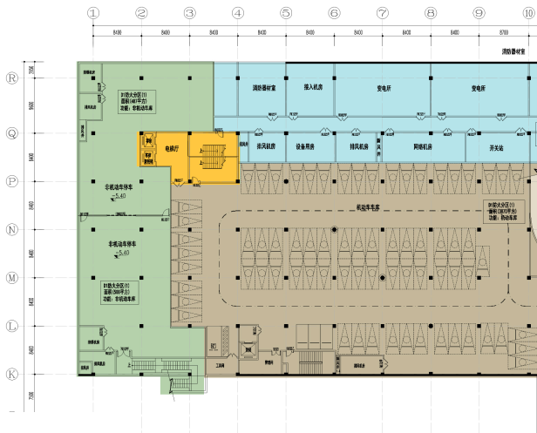

 |  |  |  |  |  |  |  |  | 4175.44

